로켓 움직이기
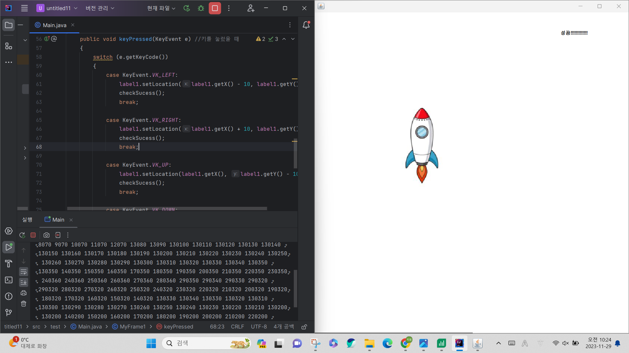
로켓 움직이기

실행 화면 캡처해서 넣고 코드텍스트 따로 제출
package test;
import javax.swing.*;
import java.awt.*;
import java.awt.event.KeyEvent;
import java.awt.event.KeyListener;
class MyFrame1 extends JFrame implements KeyListener
{
JLabel label1,sucessLabel;
ImageIcon icon1;
MyFrame1(){
this.setDefaultCloseOperation(JFrame.EXIT_ON_CLOSE);
this.setSize(800,800);
this.setLayout(null);
this.addKeyListener(this);
setLocationRelativeTo(null);
icon1 = new ImageIcon(getClass().getResource("3.png"));
label1 = new JLabel();
label1.setBounds(0,0,200,200);
label1.setIcon(icon1);
this.getContentPane().setBackground(Color.white);
this.add(label1);
this.setVisible(true);
sucessLabel = new JLabel("성공!!!!!!!!!!!!!");
sucessLabel.setBounds(600,0,200,100);
sucessLabel.setForeground(Color.BLACK);
sucessLabel.setVisible(false);
this.add(sucessLabel);
checkSucess();
}
private void checkSucess()
{
int labelX = label1.getX();
int labelY = label1.getY();
System.out.print(label1.getX() + " ");
System.out.print(label1.getY());
if(labelX == 200 && labelY == 200)
{
sucessLabel.setVisible(true);
}
}
@Override
public void keyTyped(KeyEvent e) { //문자를 눌렀을 때
}
@Override
public void keyPressed(KeyEvent e) //키를 눌렀을 때
{
switch (e.getKeyCode())
{
case KeyEvent.VK_LEFT:
label1.setLocation(label1.getX() - 10, label1.getY());
checkSucess();
break;
case KeyEvent.VK_RIGHT:
label1.setLocation(label1.getX() + 10, label1.getY());
checkSucess();
break;
case KeyEvent.VK_UP:
label1.setLocation(label1.getX(), label1.getY() - 10);
checkSucess();
break;
case KeyEvent.VK_DOWN:
label1.setLocation(label1.getX(), label1.getY() + 10);
checkSucess();
break;
}
}
@Override
public void keyReleased(KeyEvent e) //키보드를 떼었을 때
{
}
}
public class Main
{
public static void main(String[] args) {
new MyFrame1();
}
}

파일 입출력 실습결과_1
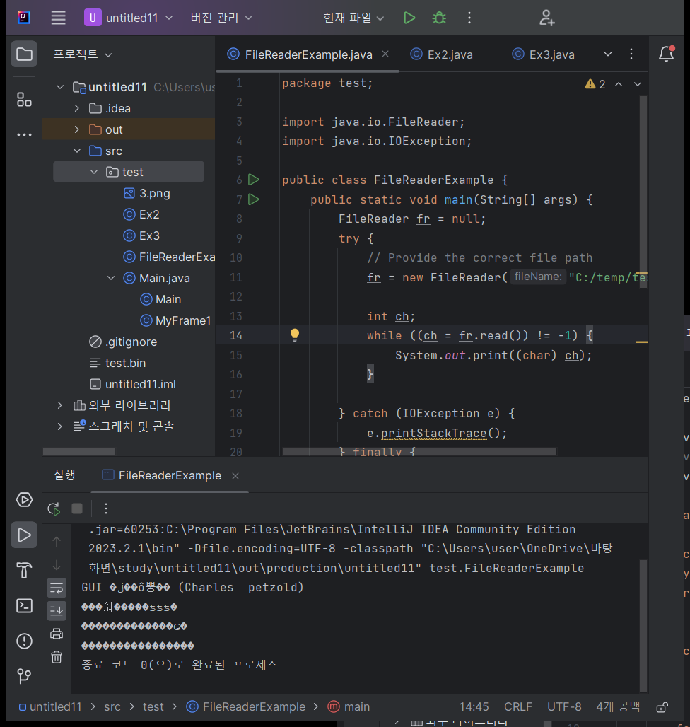
파일 입출력 실습 코드
package test;
import java.io.FileReader;
import java.io.IOException;
public class FileReaderExample {
public static void main(String[] args) {
FileReader fr = null;
try {
// Provide the correct file path
fr = new FileReader("C:/temp/test.txt");
int ch;
while ((ch = fr.read()) != -1) {
System.out.print((char) ch);
}
} catch (IOException e) {
e.printStackTrace();
} finally {
try {
if (fr != null) {
fr.close();
}
} catch (IOException e) {
e.printStackTrace();
}
}
}
}

파일 입출력 실습결과_2
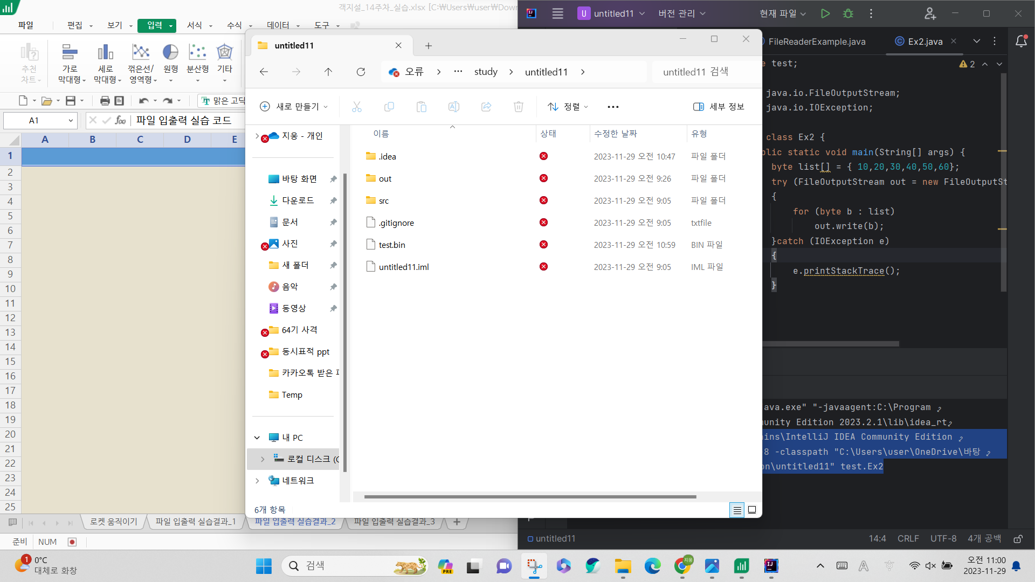
파일 입출력 실습 코드
package test;
import java.io.FileOutputStream;
import java.io.IOException;
public class Ex2 {
public static void main(String[] args) {
byte list[] = { 10,20,30,40,50,60};
try (FileOutputStream out = new FileOutputStream("test.bin"))
{
for (byte b : list)
out.write(b);
}catch (IOException e)
{
e.printStackTrace();
}
}
}

파일 입출력 실습결과_3
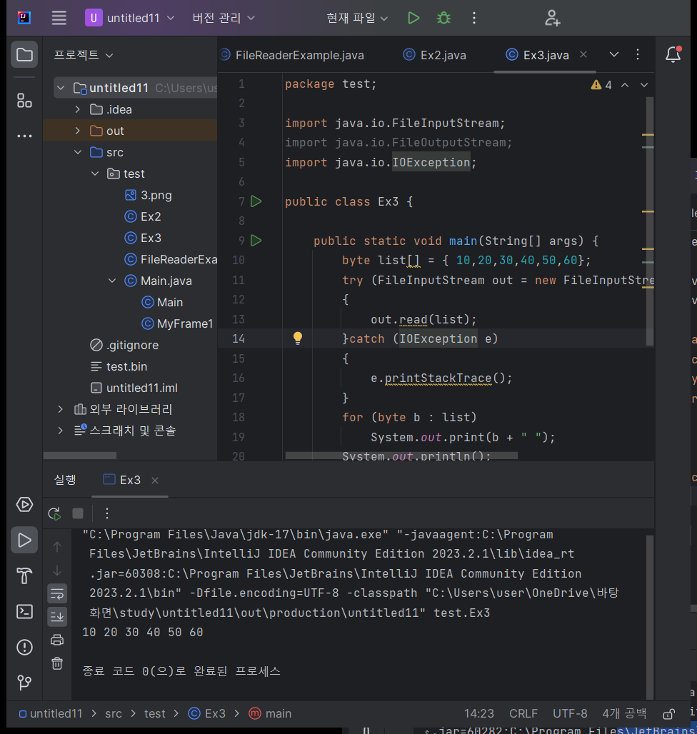
파일 입출력 실습 코드

package test;
import java.io.FileInputStream;
import java.io.FileOutputStream;
import java.io.IOException;
public class Ex3 {
public static void main(String[] args) {
byte list[] = { 10,20,30,40,50,60};
try (FileInputStream out = new FileInputStream("test.bin"))
{
out.read(list);
}catch (IOException e)
{
e.printStackTrace();
}
for (byte b : list)
System.out.print(b + " ");
System.out.println();
}
}

